MATRIZ
MATRIZ DE INFORMACIÓN MINIMA PARA INFORME DE RENDICIÓN DE CUENTAS AL CIUDADANO - EJERCICIO 2024

1- PRESENTACIÓN
Institución: | DIRECCIÓN NACIONAL DE MIGRACIONES
Periodo del informe: |  | ABRIL, MAYO, JUNIO
Misión institucional
Garantizar el cumplimiento de la normativa migratoria en el territorio nacional

2-PRESENTACIÓN DE LOS MIEMBROS DEL COMITÉ DE RENDICIÓN DE CUENTAS AL CIUDADANO (CRCC)
https://www.migraciones.gov.py/index.php/download_file/2208/0
Nro. | Dependencia |  | Responsable |  | Cargo que Ocupa
1 | Dirección General de Extranjeros |  | Mgtr. Leila Olavarrieta |  | Directora General
2 | Dirección General de Movimiento Migratorio |  | Sr. Favio Espinoza |  | Director General
3 | Dirección General de Administración y Finanzas |  | Dra. Mónica Enciso |  | Directora General
4 | Dirección General de Asuntos Internacionales |  | Mgtr. Fernando Pedrozo |  | Director General
5 | Dirección de Gabinete |  | Abg. Karina Gómez |  | Directora
6 | Dirección de Asesoría Jurídica |  | Abg. Nidia Martínez |  | Directora
7 | Dirección de Gestión de Talento Humano |  | Lic. Susana Colorado |  | Directora
8 | Dirección de Auditoria |  | Lic. Sandra Candia |  | Directora
9 | Dirección de Tecnología de la Información y Comunicación |  | Lic. Gustavo Aguilar |  | Director
10 | Secretaría General |  | Mgtr. Letizia Zayas |  | Secretaria General
11 | Dirección de Transparencia y Anticorrupción |  | Abg. Nidia Villalba |  | Directora
12 | Departamento de Planificación |  | Lic. Jesús Fernando Escobar |  | Jefe de Departamento
Cantidad de Miembros del CRCC: |  |  |  | 12(Doce)
Total Hombres : |  |  |  | 4(Cuatro)
Total Mujeres: |  |  |  | 8(Ocho)
Total nivel directivo o rango superior: |  |  |  | 12(Doce)
2.1. Resolución de Aprobación y Anexo de Plan de Rendición de Cuentas
https://www.migraciones.gov.py/index.php/download_file/2212/0
2.2 Plan de Rendición de Cuentas. (Copiar abajo link de acceso directo)
https://www.migraciones.gov.py/index.php/download_file/2212/0
Priorización | Tema |  | Vinculación POI, PEI, PND, ODS. | Justificaciones |  | Evidencia
1° | Jornadas de Regularización Migratoria |  | PND | Llegar a la maxima cantidad de extranjeros con intenciones de regularizar su permanencia legal en el país. |  | *Informe de Producción de Jornadas de Regularización Migratoria, confeccionada por la DGE-DNM
2° | Detección de Documentos de Viajes Fraudulentos |  | PND | Mediante el conocimiento e idoneidad de los funcionarios apostados en los Puestos de Control Migratorios y con la ayuda de las herramientas informaticas instaladas en los mismos, se pueden derivar los casos a las instituciones encargadas de la investigacion y pericia de tales documentos. |  | * Memorandum DGMM/PC AISP Nº 199/2024
3° | Operaciones de Control Intrafrontera |  | PND | *Operativo de apoyo en Puestos de Control Migratorio de Alberdi alto flujo migratorio *Operativo de apoyo en Puestos de Control Migratorio de Alberdi por implementacion de nueva modalidad de control migratorio TVF |  | *Memorandum DGMM Nº 273/2024 *Memorandum DGMM Nº 364/2024
4° | Ejecución Presupuestaria |  | PND-POA | Administrar los Recursos Financieros provenientes del PGN 2024 ajustandose estrictamente a procedimientos legales a fin de rendir cuentas en forma |  | *Presentada en Informes Trimestrales
5° | Innovaciones Tecnológicas |  | PND | Adquisición de bienes tecnológicos acorde a las necesidades para mantener actualizados los procedimientos de los servicios |  | *En Proceso
(Describir aquí los motivos de la selección temática y exponer si existió participación ciudadana en el proceso. Vincular la selección con el POI, PEI, PND2030 y ODS)

3- GESTIÓN INSTITUCIONAL
3.1 Nivel de Cumplimiento de Minimo de Información Disponible - Transparencia Activa Ley 5189 /14
Mes | Nivel de Cumplimiento |  |  | Enlace publicación de SFP
Enero | CUMPLIMIENTO 100% |  |  | https://www.sfp.gov.py/vchgo/application/files/6217/1516/9742/100Porc_Enero_2024.pdf
Febrero | CUMPLIMIENTO 100% |  |  | https://www.sfp.gov.py/vchgo/application/files/6417/1716/7192/100porc_Febrero_2024.pdf
Marzo | CUMPLIMIENTO INTERMEDIO |  |  | https://www.sfp.gov.py/vchgo/application/files/2417/1813/1323/Intermedio_Marzo_2024.pdf
Abril | CALIFICACIÓN NO PUBLICADA HASTA LA FECHA. PENDIENTE DE PUBLICACIÓN SEGÚN CALENDARIO
Mayo | CALIFICACIÓN NO PUBLICADA HASTA LA FECHA. PENDIENTE DE PUBLICACIÓN SEGÚN CALENDARIO
Junio | CALIFICACIÓN NO PUBLICADA HASTA LA FECHA. PENDIENTE DE PUBLICACIÓN SEGÚN CALENDARIO
Julio
Agosto
Septiembre
Octubre
Noviembre
Diciembre
Respecto a la calificación correspondiente al mes de marzo de 2024, se ha remitido un correo al Vice Minsiterio de Capital Humano y Gestión Organizacional solicitando la aclaración de la misma, y las observaciones correspondientes. Anexo IV

3.2 Nivel de Cumplimiento de Minimo de Información Disponible - Transparencia Activa Ley 5282/14
Mes | Nivel de Cumplimiento (%) |  |  | Enlace Portal de Transparencia de la SENAC
Enero | 100% |  |  | https://transparencia.senac.gov.py/portal?institucion=11
Febrero | 100% |  |  | https://transparencia.senac.gov.py/portal?institucion=11
Marzo | 100% |  |  | https://transparencia.senac.gov.py/portal?institucion=11
Abril | 100% |  |  | https://transparencia.senac.gov.py/portal?institucion=11
Mayo | 100% |  |  | https://transparencia.senac.gov.py/portal?institucion=11
Junio | CALIFICACIÓN NO PUBLICADA HASTA LA FECHA. PENDIENTE DE PUBLICACIÓN SEGÚN CALENDARIO
Julio
Agosto
Septiembre
Octubre
Noviembre
Diciembre
(Puede complementar información aquí y apoyarse en gráficos ilustrativos)

3.3 Nivel de Cumplimiento de Respuestas a Consultas Ciudadanas - Transparencia Pasiva Ley N° 5282/14
Mes | Cantidad de Consultas | Respondidos |  | No Respondidos o Reconsideradas |  | Enlace Portal AIP
Enero | 5 | SI |  | 0 |  | https://informacionpublica.paraguay.gov.py/portal/
Febrero | 3 | SI |  | 0 |  | https://informacionpublica.paraguay.gov.py/portal/
Marzo | 1 | SI |  | 0 |  | https://informacionpublica.paraguay.gov.py/portal/
Abril | 1 | SI |  | 0 |  | https://informacionpublica.paraguay.gov.py/portal/
Mayo | 3 | SI |  | 0 |  | https://informacionpublica.paraguay.gov.py/portal/
...
 | 3.6 EJECUCION FINANCIERA
 | RUBRO | DESCRIPCION | PRESUPUESTADO | EJECUTADO | SALDOS
 | 100 | SERVICIOS PERSONALES | 34,702,338,094 | 8,105,880,455 | 26,596,457,639 | 23%
 | 200 | SERVICIOS NO PERSONALES | 13,201,215,534 | 2,612,761,939 | 10,588,453,595 | 20%
 | 300 | BIENES DE CONSUMO | 3,328,094,337 | 907,440,590 | 2,420,653,747 | 27%
 | 500 | INVERSION FISICA | 2,762,627,800 | 59,675,000 | 2,702,952,800 | 2%
 | 800 | TRANSFERENCIAS | 333,760,949 | 0 | 333,760,949 | 0%
 | 900 | OTROS GASTOS | 130,000,000 | 86,170,100 | 43,829,900 | 66%
 |  | TOTALES | 54,458,036,714 | 11,771,928,084 | 42,686,108,630 | 22%

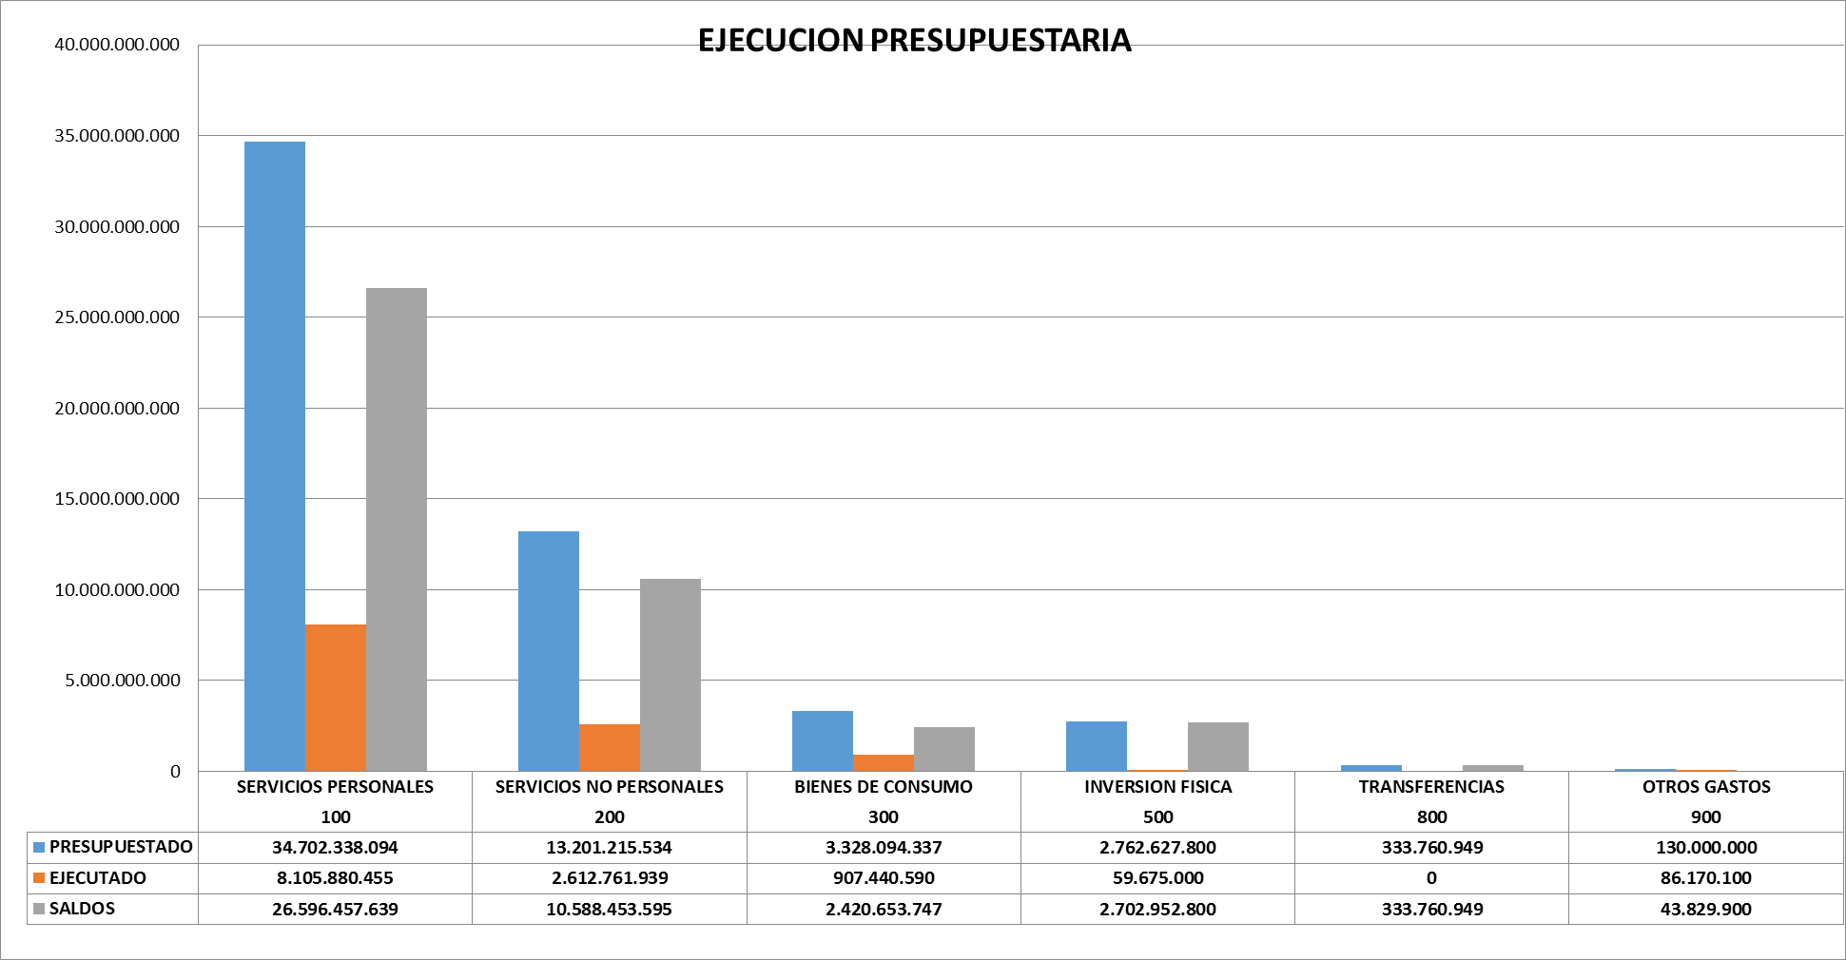

4- PARTICIPACIÓN CIUDADANA
4.1. Canales de Participación Ciudadana existentes a la fecha.
N° | Denominación | Descripción |  | Dependencia Responsable del Canal de Participación |  | Evidencia (Página Web, Buzón de SQR, Etc.)
1 | Correo electrónico de atención al ciudadano | E-mail habilitado para consultas, reclamos y denuncias |  | Sección de Contact Center del Departamento de Prensa | Dirección de Gabinete |  | migraciones@migraciones.gov.py
2 | Red social Facebook | Página oficial verificada en Facebook |  | Sección de Medios Digitales del Departamento de Prensa | Dirección de Gabinete |  | https://www.facebook.com/MigracionesPY/
3 | Red Social Twitter | Cuenta oficial verificada en Twitter |  | Sección de Medios Digitales del Departamento de Prensa | Dirección de Gabinete |  | https://x.com/MigracionesPY
4 | Red Social Instagram | Cuenta oficial en Instagram |  | Sección de Medios Digitales del Departamento de Prensa | Dirección de Gabinete |  | https://www.instagram.com/Migracionespy/
5 | Portal de Acceso a la Información Pública | Portal de solicitud de información pública del Gobierno Nacional |  | Dirección de Gabinete |  | https://informacionpublica.paraguay.gov.py/
6 | Portal de Denuncias | Portal de denuncias del Gobierno Nacional |  | Dirección de Gabinete |  | www.denuncias.gov.py
7 | Contact Center | Línea telefónica habilitada para atención |  | Sección de Contact Center del Departamento de Prensa | Dirección de Gabinete |  | 021 411 2000
RESUMEN DE ATENCIÓN DE CONSULTAS - SEGUNDO TRIMESTRE 2024
 | LÍNEA BAJA | E-MAIL | FACEBOOK | INSTAGRAM | TWITTER
ENERO | 1598 | 679 | 123 | 43 | 5
FEBRERO | 1437 | 522 | 44 | 37 | 7
MARZO | 857 | 411 | 46 | 50 | 4
RESUMEN DE ATENCIÓN DE CONSULTAS - SEGUNDO TRIMESTRE 2024
 | ABRIL | MAYO | JUNIO
LÍNEA BAJA | 1635 | 1271 | 1432
E-MAIL | 551 | 712 | 744
FACEBOOK | 45 | 24 | 38
INSTAGRAM | 36 | 16 | 48
X | 2 | 1 | 4
4.2. Participación y difusión en idioma Guaraní
Producto (actividades, materiales, insumos, etc) |  | Descripción |  | Fecha | Enlace
Sin actividades
(Puede complementar información aquí y apoyarse en gráficos ilustrativos)

4.3 Diagnostico "The Integrity app"
Cantidad de funcionarios que completaron el diagnostico | Cantidad de mujeres | Cantidad de hombres | Descripción de las actividades realizadas en base a los resultados |  |  | Evidencia
...

